SISTEMA_CLIMATIZACIONAA
 | REPORTE FOTOGRÁFICO - Sistema de Climatización A/A
Nombre de la Estacion: | CANDELARIA
Nombre de Localidad: | CHANCAY
Fecha: | 13/06/2026 - 13/06/2026
Direccion: | CENTRO POBLADO CANDELARIA
ID site: | LI5120
CRQ: | CRQ000000081346
Sticker Año mantenimiento |  |  | Letrero de Localidad beneficiaria o GPS
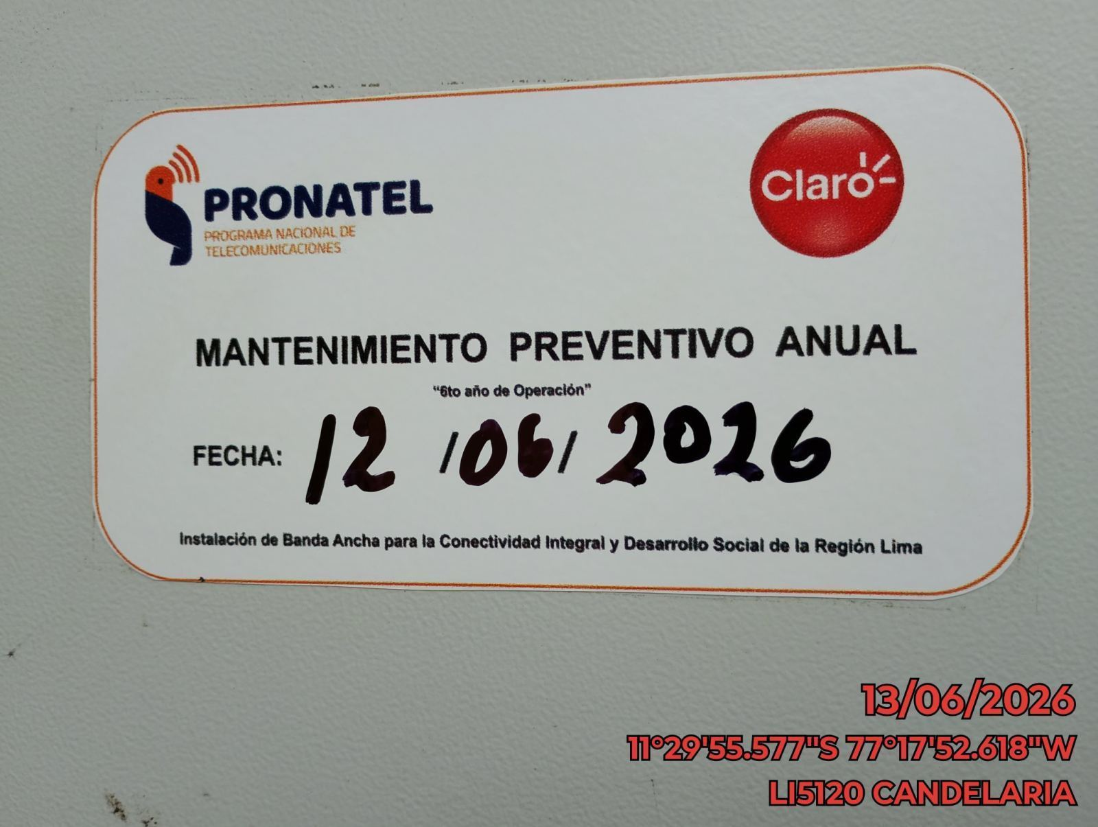 |  |  | 

VERIFICACION DE PARAMETROS DE OPERACION: TEMPERATURA [°C]
ANTES |  | DURANTE |  | DESPUES
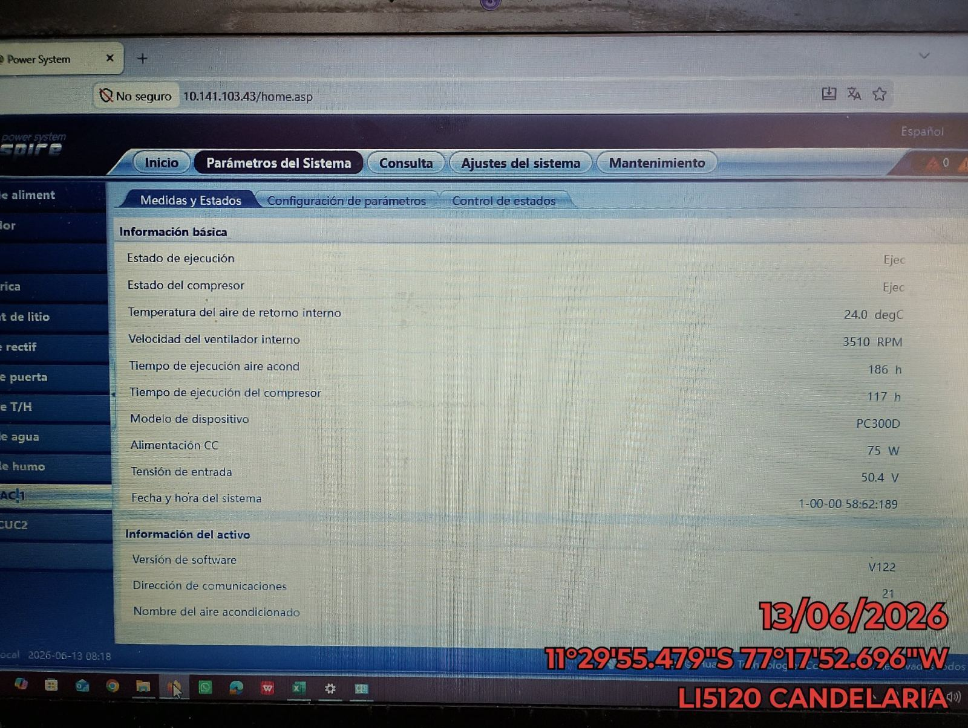 |  | 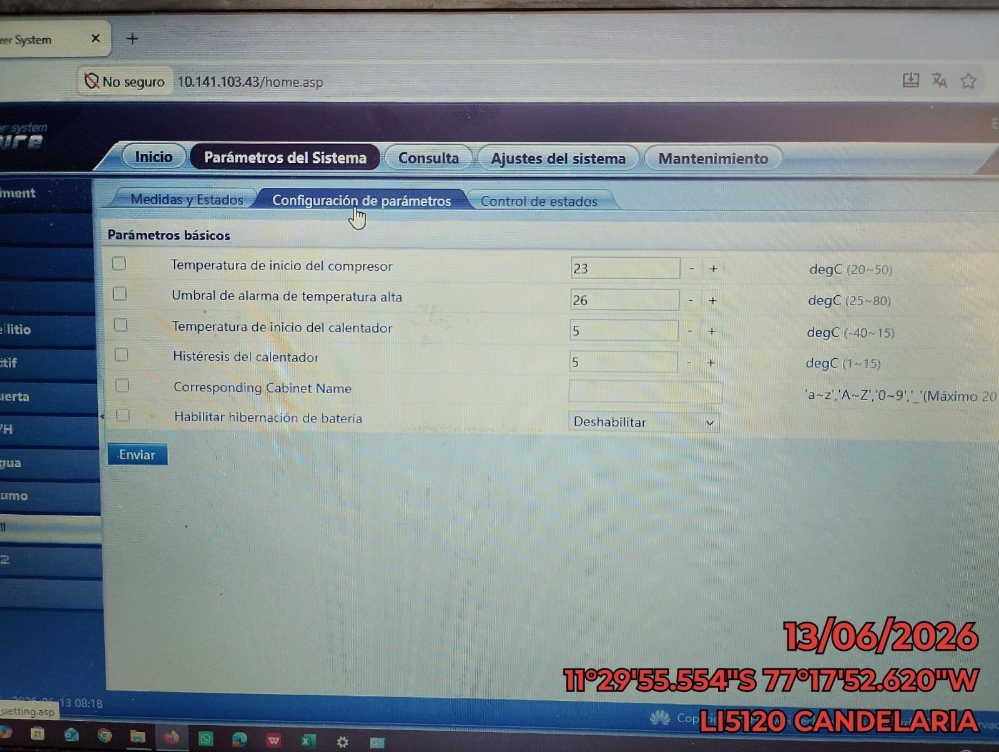 |  | 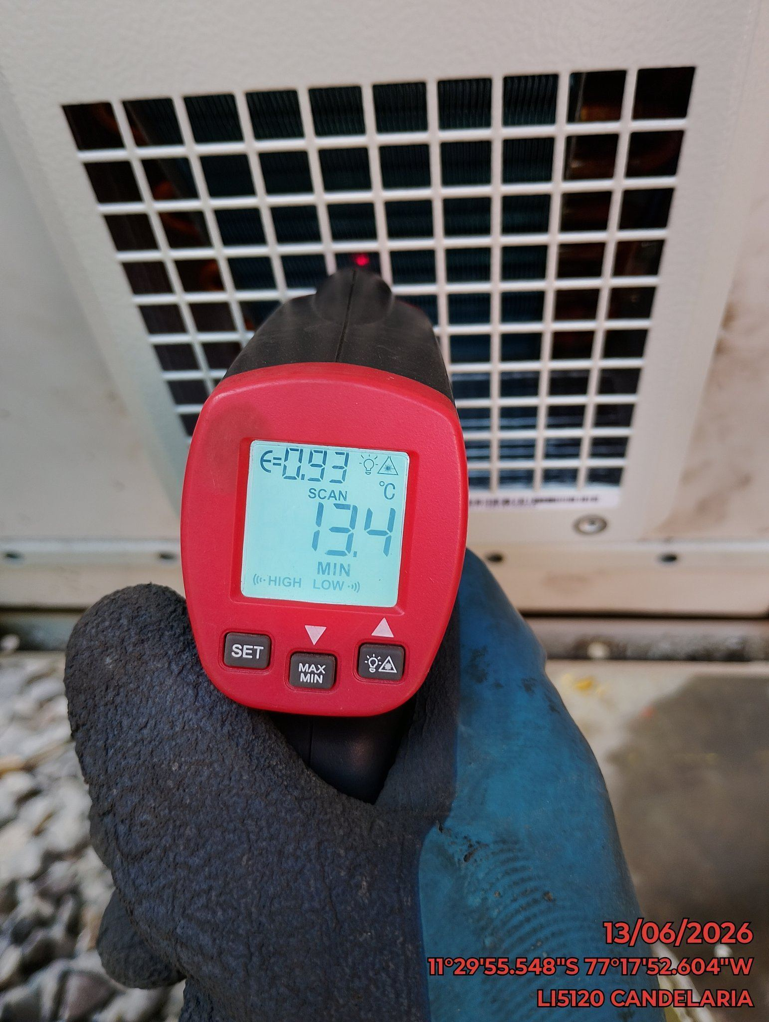

LIMPIEZA DE MOTOR DEL CONDENSADOR
ANTES |  | DURANTE |  | DESPUES
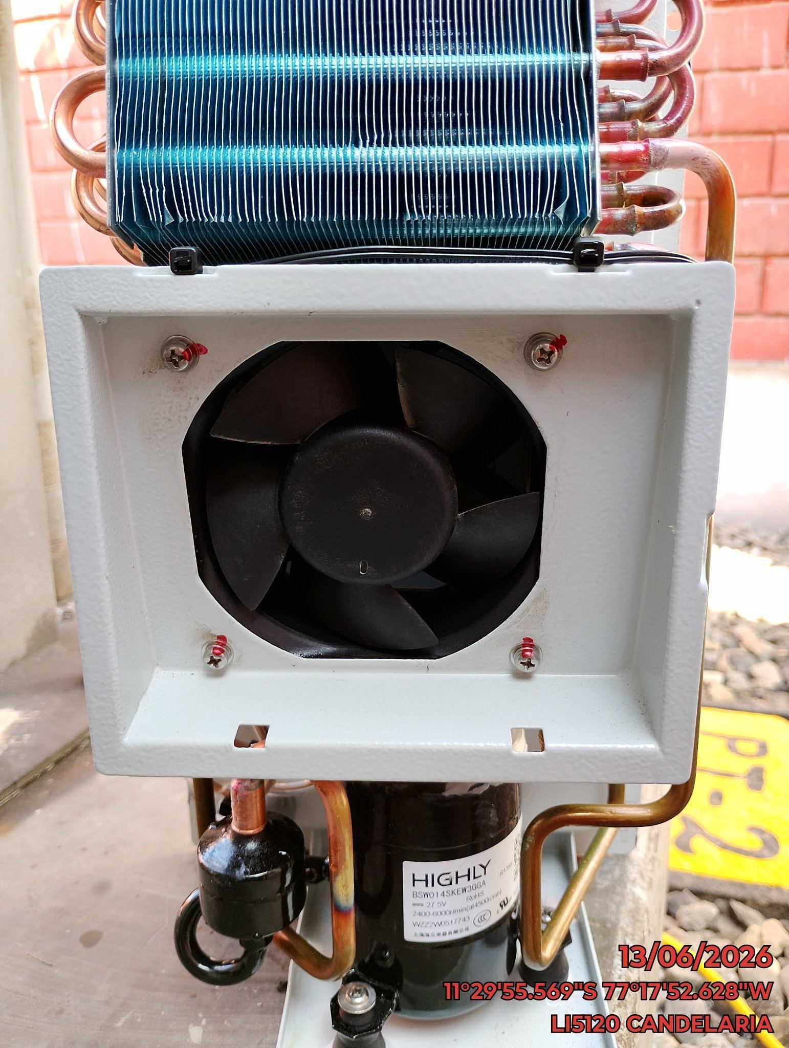 |  | 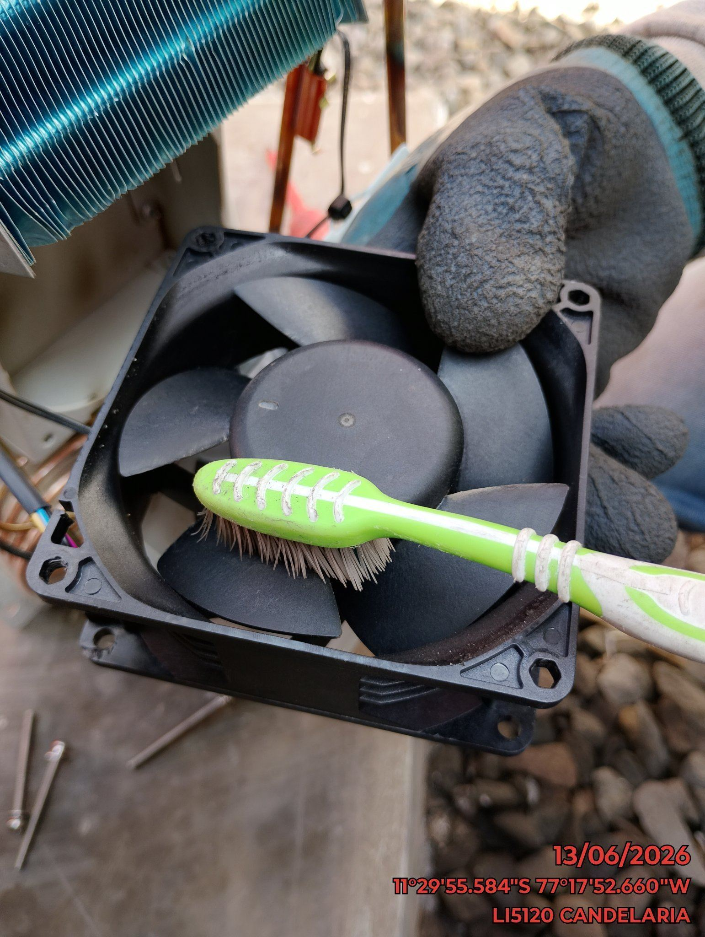 |  | 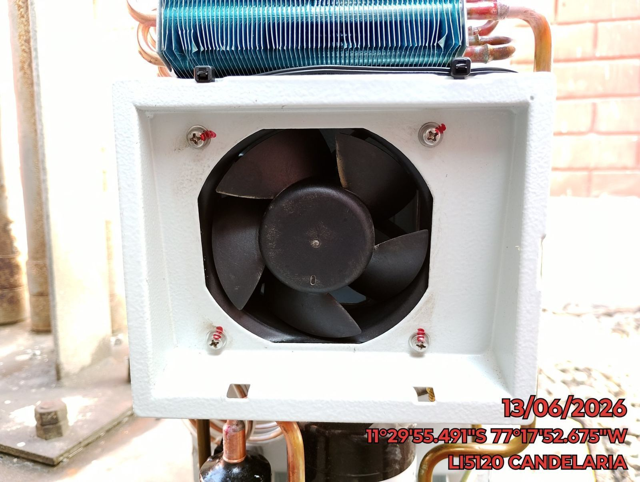

LIMPIEZA DE SERPENTIN DEL CONDENSADOR
ANTES |  | DURANTE |  | DESPUES
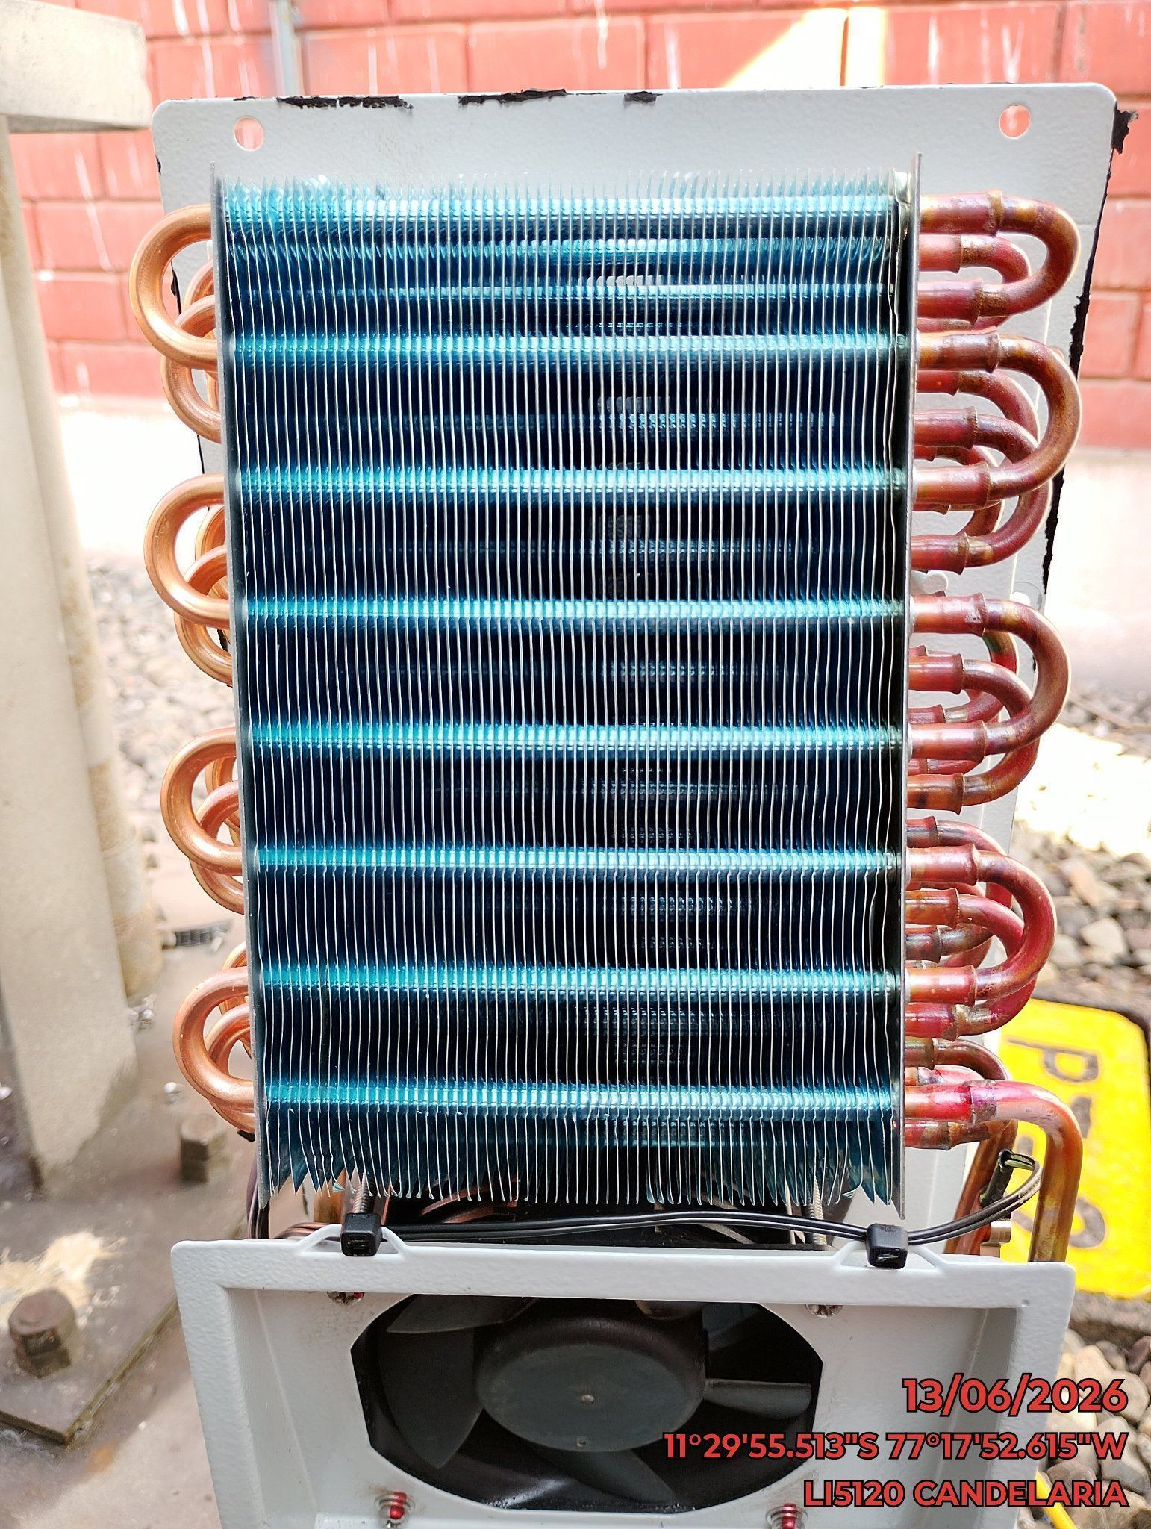 |  | 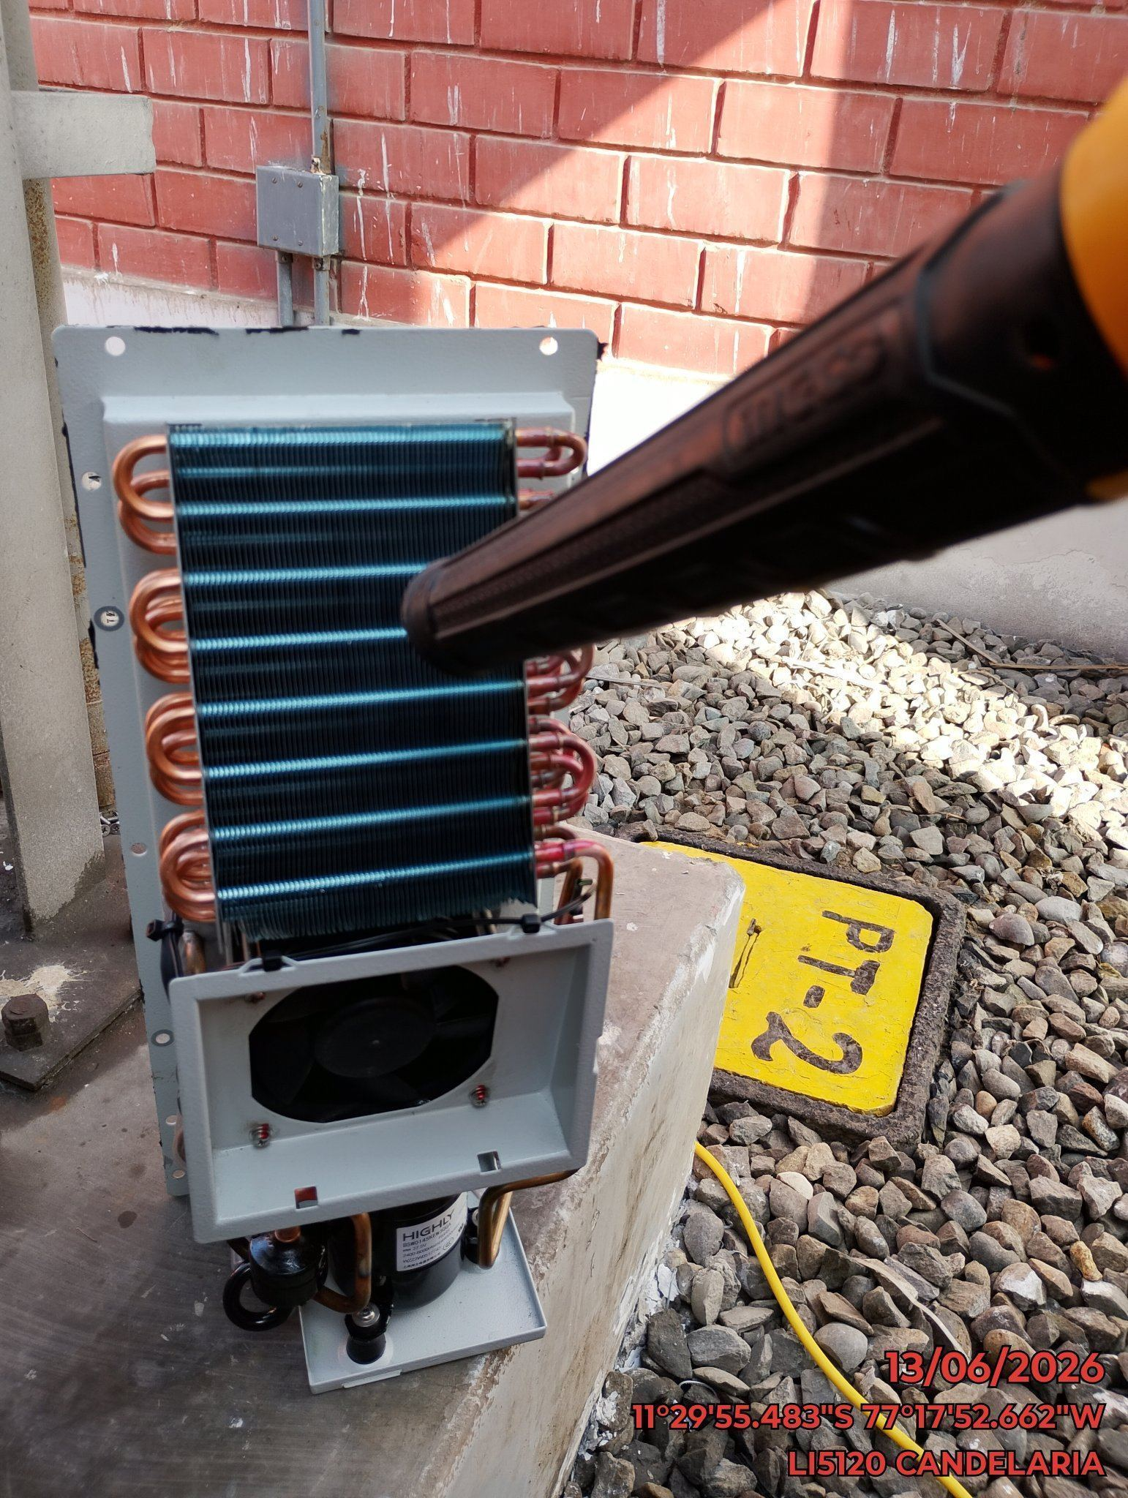 |  | 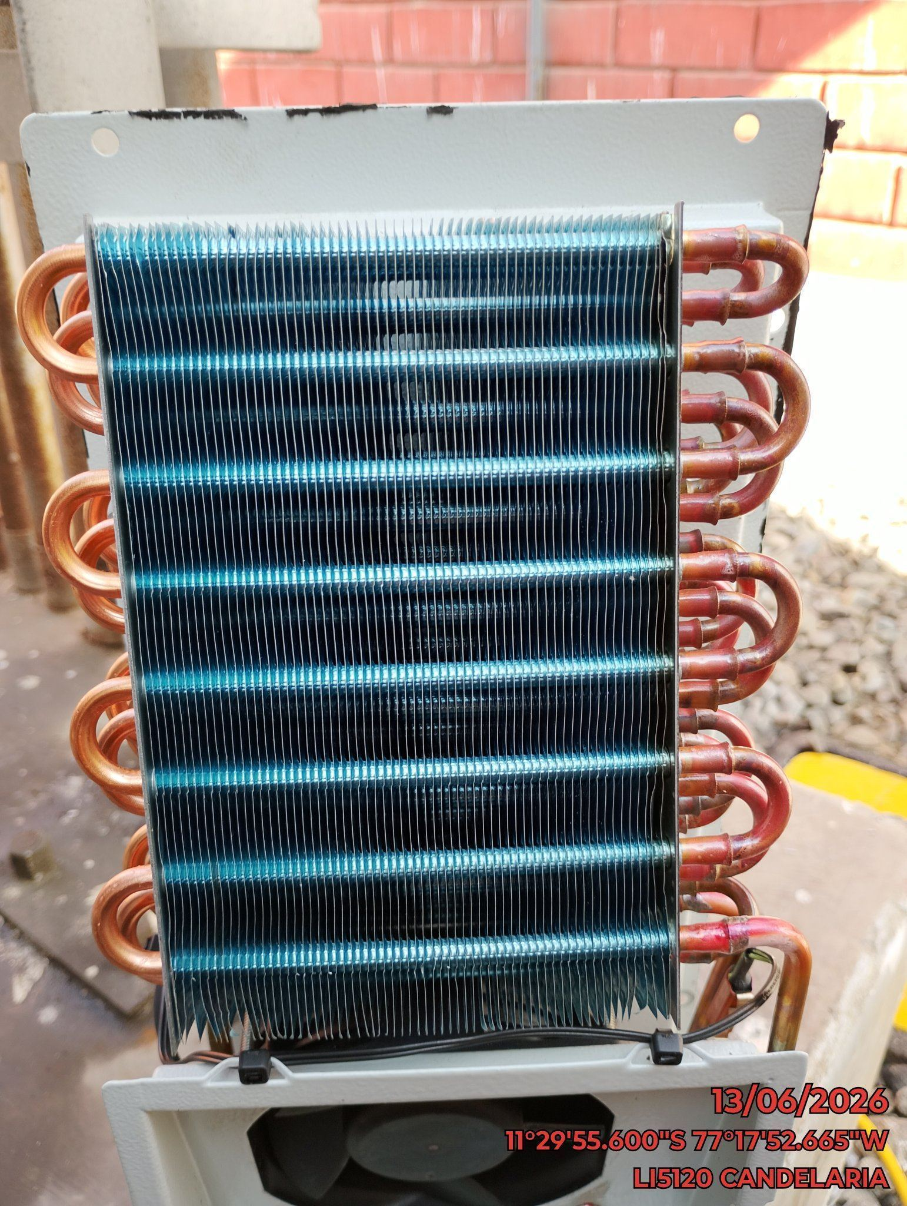

REVISION DE TARJETAS DE CONTROL
ANTES |  | DURANTE |  | DESPUES
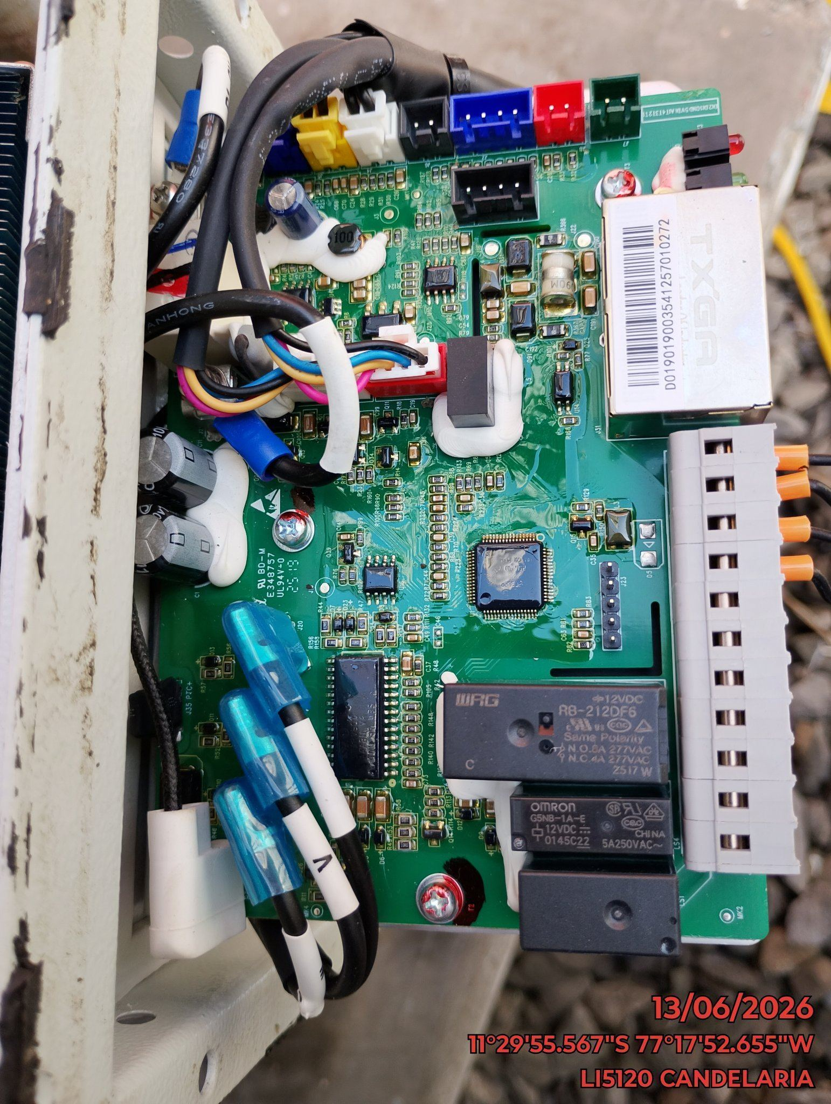 |  | 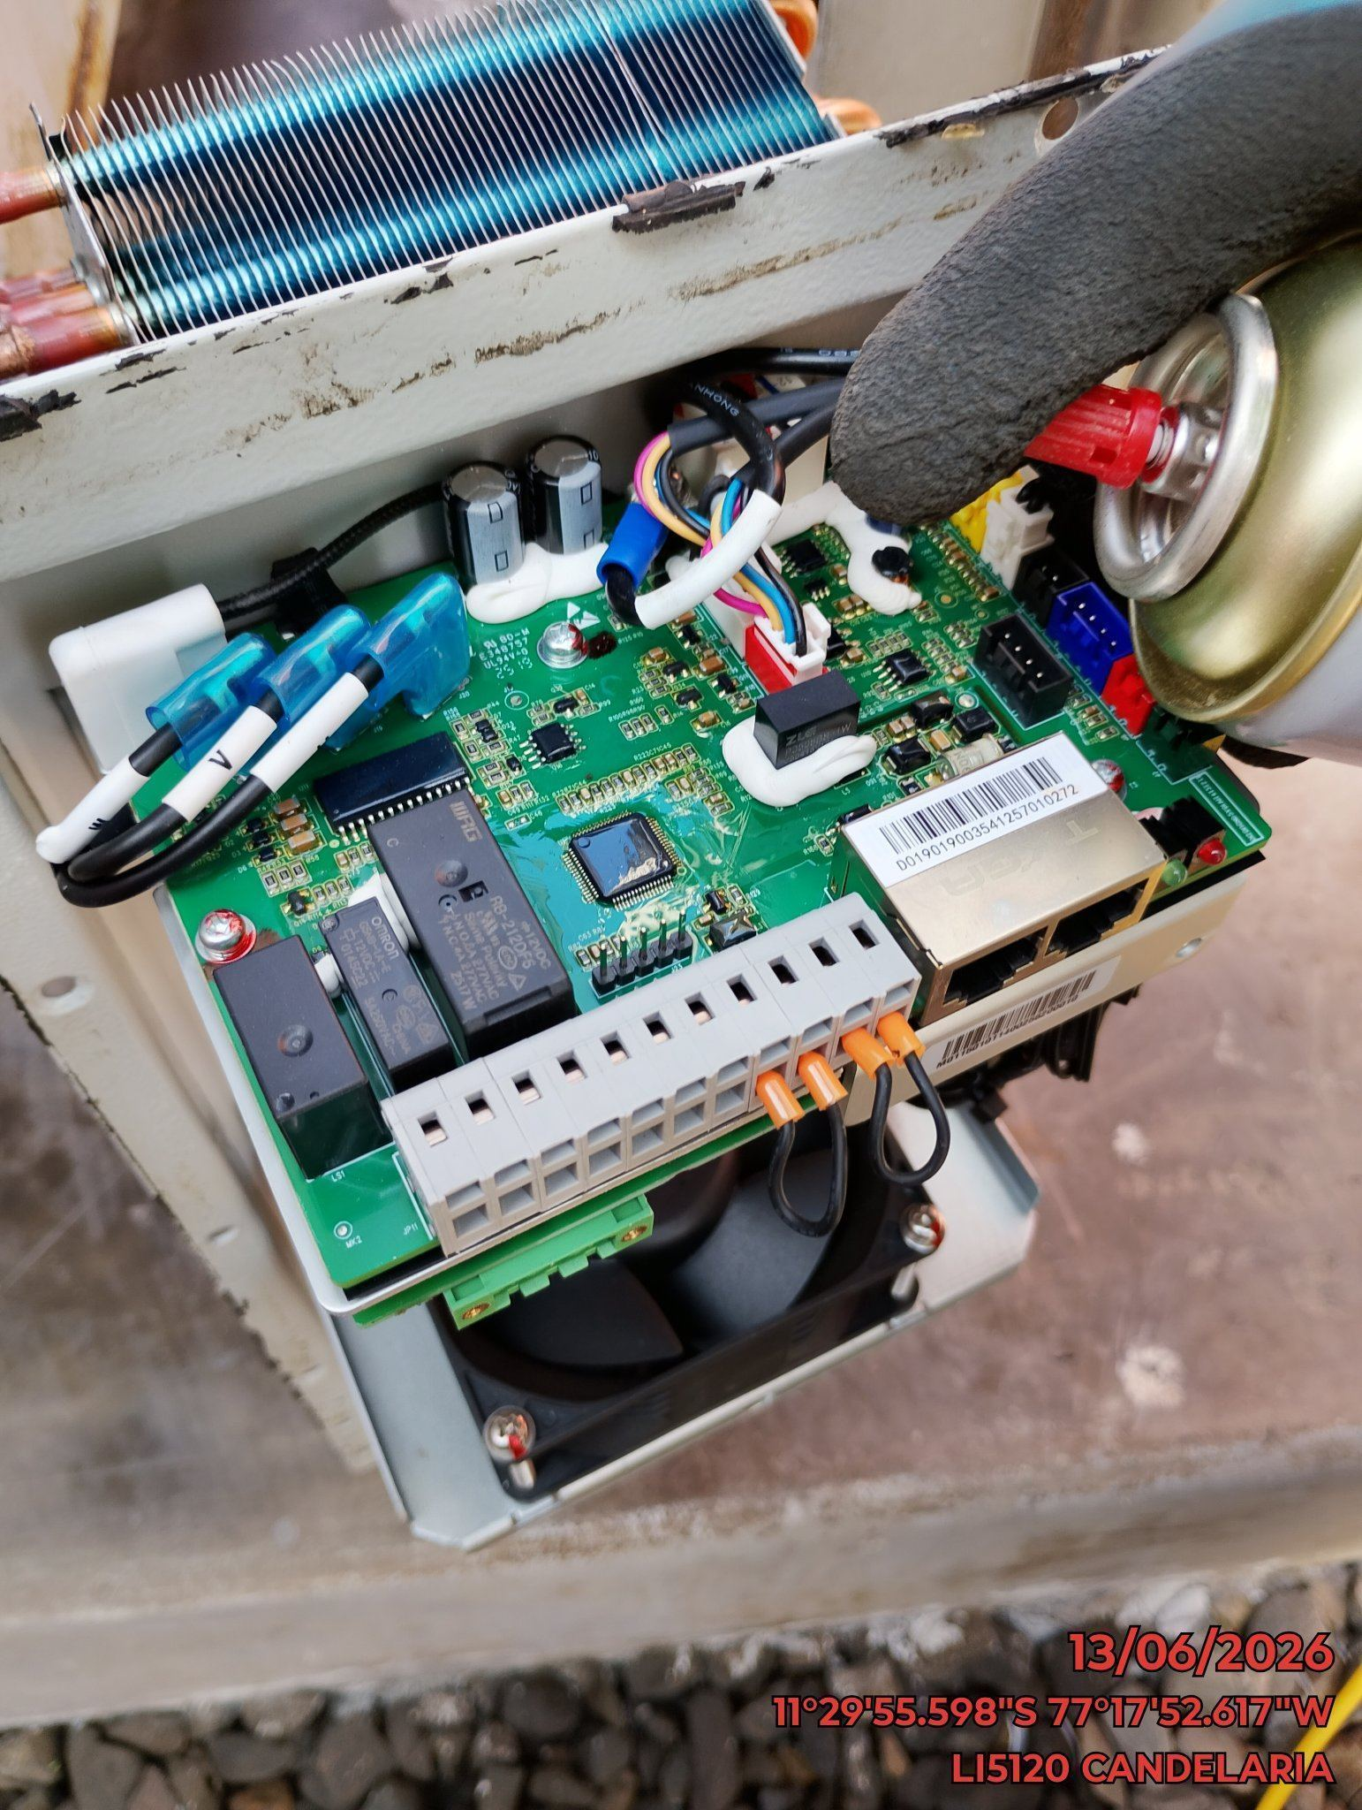 |  | 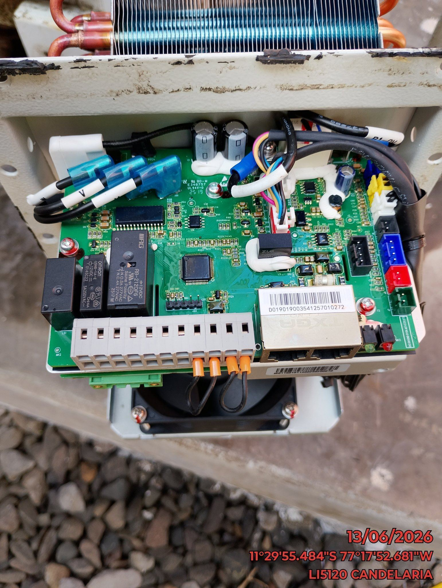

REVISION DE COMPRESOR Y RESISTENCIA ELECTRICA
ANTES |  | DURANTE |  | DESPUES
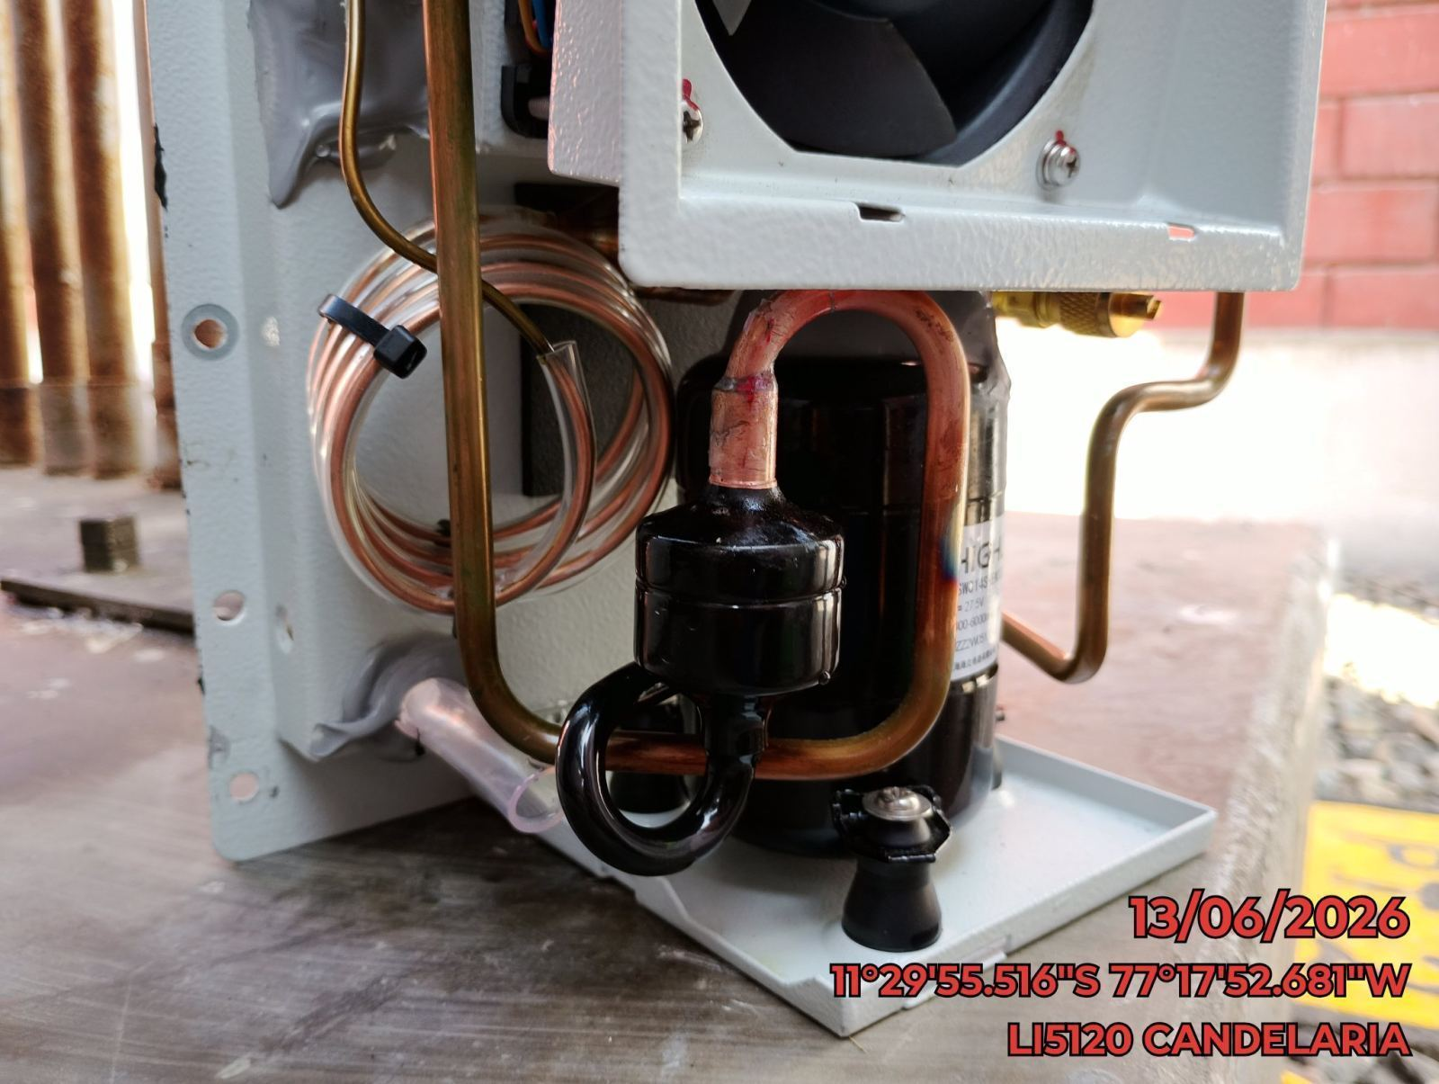 |  | 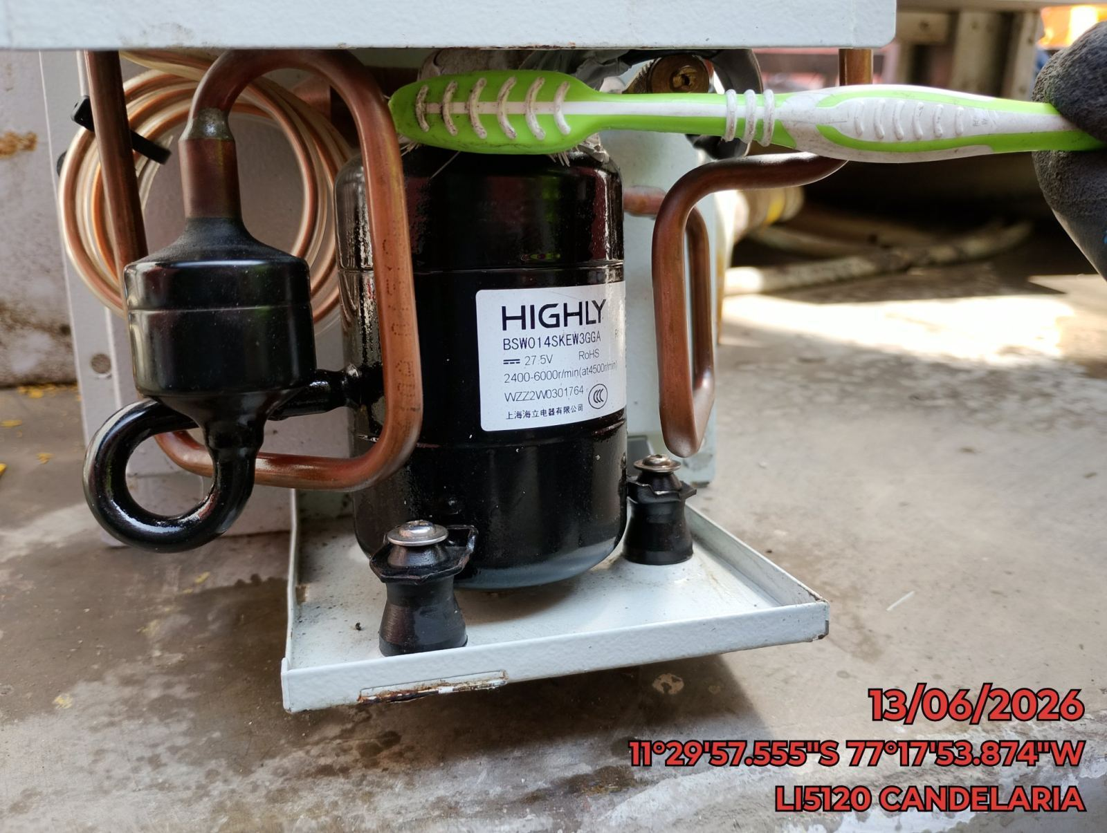 |  | 